Certificado de Homologacion
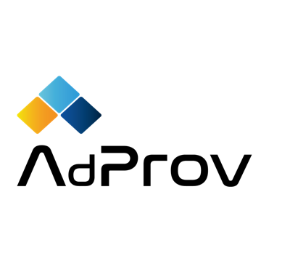

GRUPO | RESULTADO DE EVALUACION
REGIMEN MYPE
 | PARCONSIL CONSULTORES SAC, DA CONFORMIDAD QUE LA ORGANIZACION
CLIENTE | PATITO FEO SAC
BUENAVENTURA | 20300345100
CONTRATISTA | CUMPLE CON LOS REQUISITOS DE EVALUACION DE PROVEEDORES ESTABLECIDOS POR NUESTRO CLIENTE:
PATITO FEO SAC | BUENAVENTURA
RUC
20300345100 | OBTENIENDO UN PUNTAJE DE | 741 |  | Y CON NIVEL DE RIESGO |  | D
 | GRUPO | REGIMEN MYPE
MINIMO PARA HOMOLOGARSE
700 | PUNTAJE FINAL |  |  |  | CLASIFICACION |  |  |  | LETRA | RANGO1 | RANGO 2
 |  | OBTENIDO | MAXIMO |  |  | RANGO |  |  | A | 900 | 1000
CONSULTOR AUDITOR | GENERALES | 49 | 60 |  | A | 900 | 1000 |  | B | 850 | 899
KEVIN DIAZ | SEGURIDAD Y SALUD | 500 | 600 |  | B | 850 | 899 |  | C | 800 | 849
 | LABORALES | 30 | 60 |  | C | 800 | 849 |  | D | 700 | 799
 | AMBIENTAL | 10 | 45 |  | D | 700 | 799 | D | E | 0 | 699
 | COMPLIANCE | 17 | 25 |  | E | 0 | 699
 | RESPONSABILIDAD SOCIAL | 0 | 25
 | FINANCIERA | 50 | 60
 | COMERCIAL | 60 | 60
 | CALIDAD | 5 | 45
 | OTROS | 20 | 20

 |  | 741 | 1000 |  | HABILITADO
 |  |  |  |  | * debe compoletar documento de criticadad alta

 |  |  |  |  | 2022-12-08

 | Vigencia: | 2023-12-08

 |  |  |  |  | KEVIN DIAZ
 |  |  |  |  | Consultor Auditor

 | El presente informe de resultados, deriva de la revision documental y cumplimiento legal segun lo requerido por el cliente, y realizado mediante la plataforma web AdProv.
 | Parconsil Consultores SAC, no se hace responsable de la calidad de servicios o productos que los proveedores brinden al cliente
 | Los documentos obligarorios de presentacion, al no ser aprobados, no habilitara al contratistas o proveedor
 | El puntaje obtenido en la presente evaluación, es unicamente en base a la documentación solicitada por el cliente para el grupo al que fue designado

 |  |  |  |  |  | Codigo: | HP/C001-P001.01
 |  |  |  |  |  |  | 2022

